腸内細菌検査依頼書(25名)
腸内細菌検査依頼書

 | 企業名：
 | 事業所名：
 | ご担当者：
 | TEL： |  |  | FAX：
 | キット送付先： | 〒
 | 検査項目：
 |  |  |  |  |  | ※検査項目の詳細はHPをご覧ください
E-mail ：
 | 報告書取扱： ※どちらかお選びください |  |  |  | ※キット送付先と異なる場合は ご連絡ください

定期の場合は
右記へチェック
 | 頻度：

 | 部署名 | 氏名 | 性別 | 提出チェック欄 | 名簿から削除する場合は チェック☑を入れて下さい
1
2
3
4
5
6
7
8
9
10
11
12
13
14
15
16
17
18
19
20
21
22
23
24
25

連絡事項・要望 等

 |  | ※下記 弊社記入欄
株式会社スズカ未来 |  |  |  | Mail： | mylabo@suzukamirai.jp
〒513-0836 三重県鈴鹿市国府町7756-5 TEL ：0120-030-191 |  |  |  | ※アドレスをクリックするとメール画面が開きます

腸内細菌検査 注意事項
腸内細菌検査 注意事項(必ずご一読ください)

ご依頼方法
依頼書の黄色部分にご記入をお願い致します。ご記入いただくと黄色の部分が白色に代わります。
ご記入いただきました依頼書は mylabo@suzukamirai.jp に添付してメールをお願いいたします。

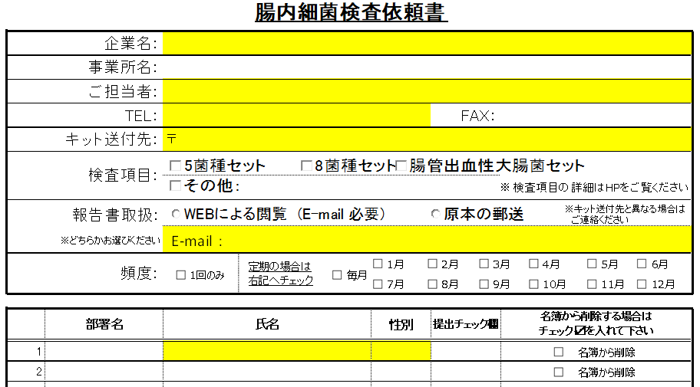
 |  |  |  | 検査項目詳細
 |  |  |  | 5菌種セット
 |  |  |  | 赤痢、チフス、パラチフスA、サルモネラ、
 |  |  |  | O-157

 |  |  |  | 8菌種セット
 |  |  |  | 赤痢、チフス、パラチフスA、サルモネラ、
 |  |  |  | O-157、26、111、128

 |  |  |  | 腸管出血性大腸菌セット
 |  |  |  | 赤痢、チフス、パラチフスA、サルモネラ、
 |  |  |  | 腸管出血性大腸菌全て

報告書取扱 (どちらかをお選びください)
WEBによる閲覧：E-mailを登録させていただき、IDとパスワードを発行いたします。メールで検査完了のご連絡をいたします。
IDとパスワードでWEBから結果を閲覧していただけます。印刷や過去の結果確認も可能です。
原本の郵送：検査完了後に原本を郵送いたします。結果が届くのに検査終了後～10日ほどかかる場合があります。
結果の速報連絡などはできませんのでご了承ください。
頻度
定期検査をご希望の際は、毎月もしくはご希望の月にチェックを入れてください。
事前に名簿を頂いた場合は、ご希望日が近づいてきましたら名入りの検査キットを自動で送付いたします。
検査キット
1．名簿を事前に頂いたお客様は、個人別IDがバーコードで貼られた検査キットを発送いたします。

2．お急ぎの場合や名簿以外の方は無記入タイプをご利用下さい。袋には必ずお名前をお書き下さい。中身の採便管は無記入で結構です。青ビニールのお名前部分に読めない字や未記入である場合、検査報告書には【氏名なし】という表記で検査報告となりますのでご注意ください

採便の仕方
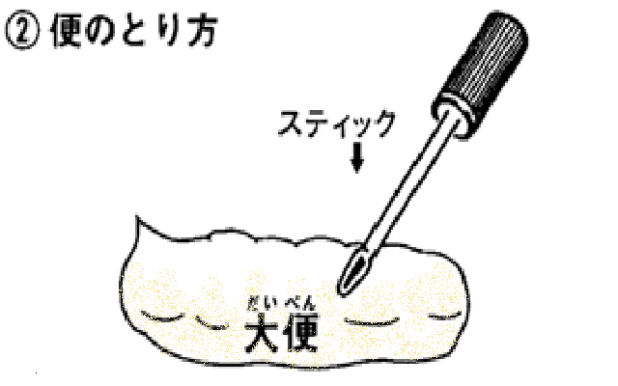
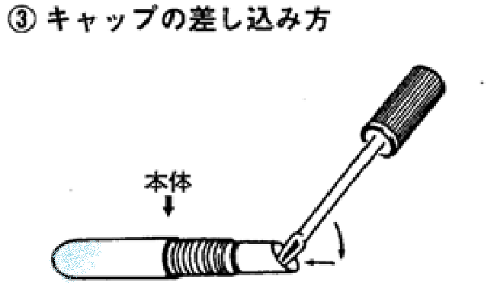

ゆっくりとキャップを引き抜く |  | 便の表面にスティックの先端部を
 |  | ２～３回つきさし、0.5g以上採取 |  | スティックを斜め上より本体に差し込
 |  | してください |  | みパチンと音がするまで押し込む
※血液が混じっていても |  | ※下痢便の場合も同様に採取量 |  | ※採取量が少ないと判定不能にな
細菌検査には支障ありません |  | を確保してください |  | ります。
発送方法
または
検体
宅急便
郵便
依頼書
名簿
+
または

 | ※お急ぎの場合は、宅配便をご利用ください。
 | 検体送付先 |  | 問合せ先
 | 株式会社みらい |  | 株式会社スズカ未来 マイラボ食品検査センター
 | 〒359-1111 埼玉県所沢市緑町2-7-16 |  | 〒513-0836 三重県鈴鹿市国府町7756-5
 | TEL：042-968-4097 |  | TEL：059-379-0077／FAX：059－367-7610

